Seccion 1
Lenguaje | Frameworks |  | Nota: es tan potente que otros lenguajes necesitan transformar su codigo a JavaScript
JavaScript | Jnode
 | AngularJS
 | Jquery
 | ReactJS

LiveScript |  | JavaScript | Se cambia el nombre por razones de supervivencia y tiene similitudes con Java, es superficialmente parecido
1995

 | Definicion | Explorer | Accion | No Aplica
 | Client - Side | Firefox |  | Escritura de archivos en ServerSide
 |  | Opera | Ejecutan codigo JavaScript | No puede ser utilizado como app de red
 |  | Chrome |  | No tiene capacidad multiHilo o Procesos simultaneos, tiene un stack de funciones o procedimientos secuencial
 |  | Safari

 | Server - Side | NodeJs | Convina C++ con JavaScript

 | Mi primer codigo JavaScript
<!DOCTYPE html>
<html lang="es">
<head>
<meta charset="utf-8">
<title>JavaScript</title>
<meta name="viewport" content="width=device-width, initial-scale=1.0">
</head>
<body>
<script type="text/JavaScript">
var a=1;
var b="Fernando";
</script>
</body>
</html>

 |  |  |  | 1 ) Se inserta Script
 |  |  |  | 2) Utilizar herramientas de GoogleChome

 |  |  |  | Objeto Globla(ver window en la figura), cualquier funcion, objeto o variable es alojada en este ObjetoGlobal

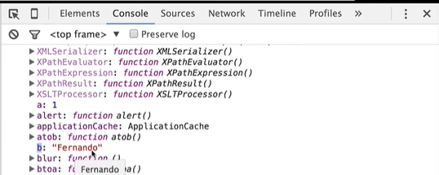

 | Nota: Javascript es KeySensitive y las palabras reservadas no son todas reservadas, por lo que hay que ser muy prolijos en la utilizacion de variables

Comprendiendo la consola

Generar javascript en un archivo Separado
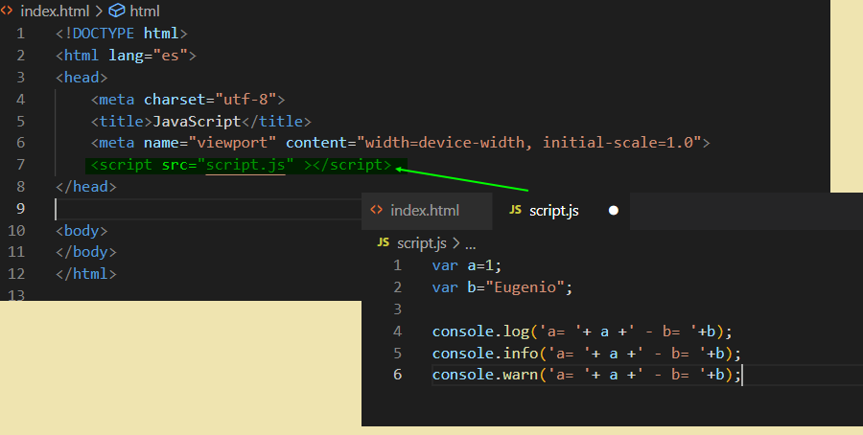

 |  |  |  |  |  | No utilizar Alert, frena la ejecucion, utilizar console para visualizar o debugguear

Undefine
 | Es un objeto, no definido, es un valor vadio NO NULL, quier decir undefine===null= false, undefine==null true en ambos casos son valores vacíos

Javascript es Asíncrono? Que es Asíncrono?

No, no es asíncrono

Orden de Importacion de Archivos:

Hay que tener mucho cuidado en la importacion

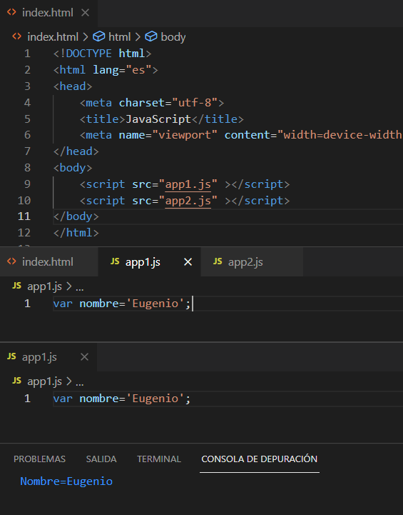
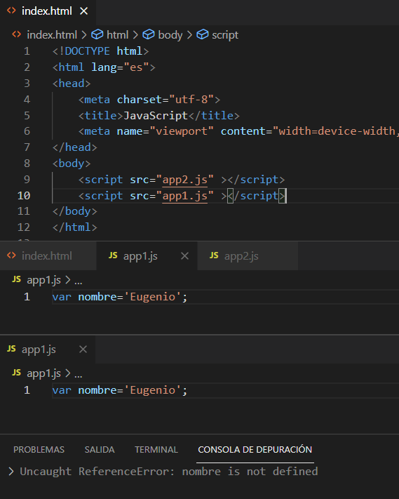

 |  |  |  |  | Primero quiere mostrar la variable global, pero aun no fue construida, por lo tanto no la encuentra
 | Primero se construye la variable en el objeto global y despues se muestra
 | En el contexto del html es importante el orden de importacion si importa

Seccion 2
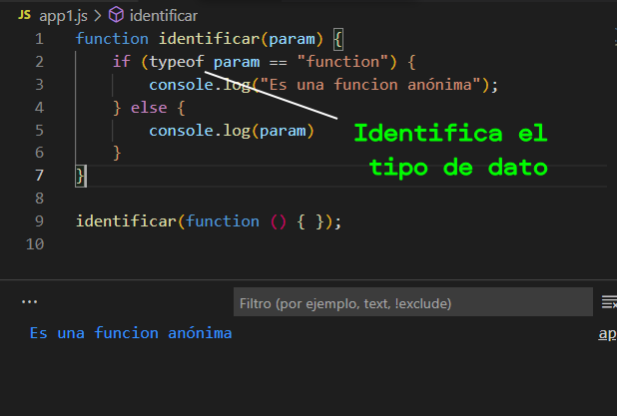
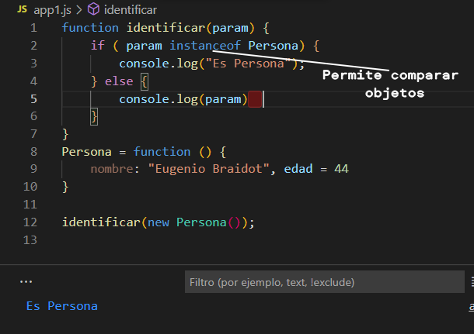
Escritura Dinámica - tipos primitivos

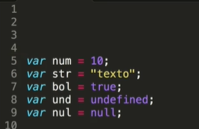

 |  |  | Las variables no estan sujetas a un tipo de dato en particular y comienzan en minusculas separadas por mayusculas(camel case)

Objetos

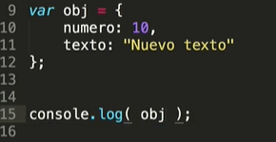
 |  |  | Es una colección de datos primitivos u otros objetos y entre las llaves hay algo que se llama nomenclatura de pares ("numero:10") y van separados por coma(,)
 |  |  | No colocar la palabra var

Un objeto padre y otro hijo

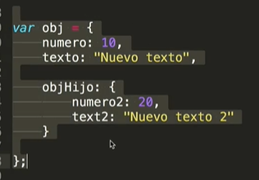
 |  |  |  |  |  |  |  |  | spread

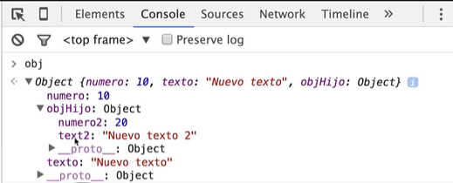

Por valor

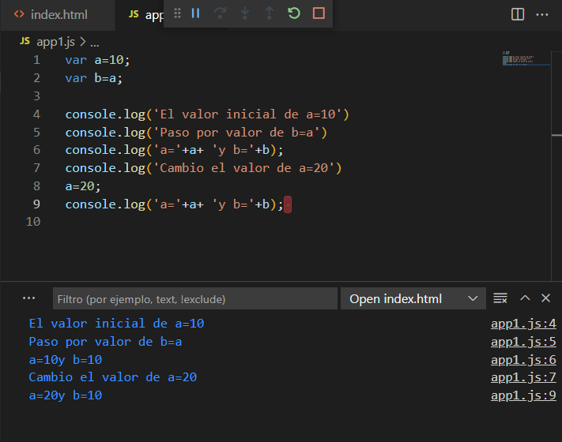

 |  |  |  |  |  |  |  | En memoria
 |  |  |  |  |  |  |  |  | addr | dato | Observaciones
 |  |  |  |  |  |  |  | a | #01f39 | 10 | Son dos variables o posiciones de memoria cuyo dato es el mismo.
 |  |  |  |  |  |  |  | b | #01f40 | 10

Paso por Referencia

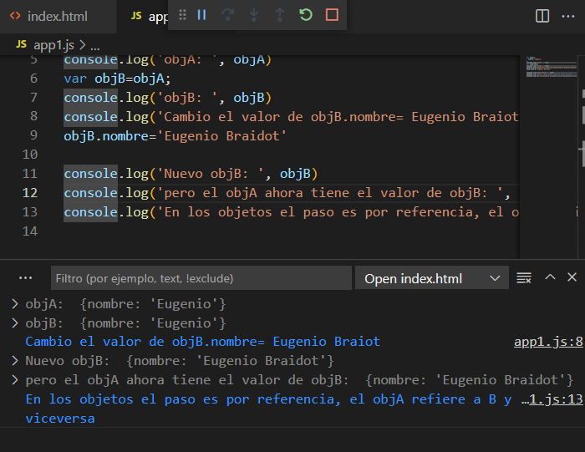
 |  |  |  |  |  |  |  | En memoria
 |  |  |  |  |  |  |  |  | addr | dato | Observaciones
 |  |  |  |  |  |  |  | objA | #01f39 | Eugenio | Son dos variables o posiciones de memoria cuyo dato es el mismo.
 |  |  |  |  |  |  |  | objB | #01f39 | Eugenio

Funciones

A diferencia de otros lenguajes las funciones son muy poderosas

funciones
Son camelcase e inician en minuscula

Concepto1 | Javascript ve todo primero y aloja en memoria todo lo que encuentre (variables, objeto, funciones)

Como podemos ver primero recorre "a" y luego buenaFunction(), pero aun no ejecuta nada por la consola.

Ejecuto buenFuncion()
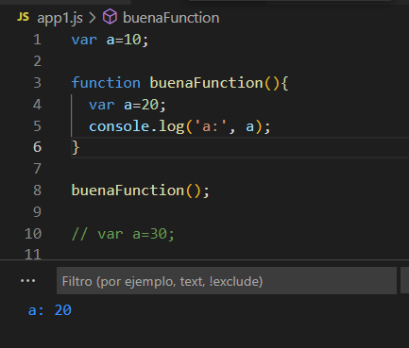

 |  |  |  |  | En este caso javascript recorre linea por linea y ejecuta de forma secuencia buenafuncion(), por lo tanto queda la variable a=20, dentro del contexto de la funcion o espacio reservado en memoria para dicha funcion.

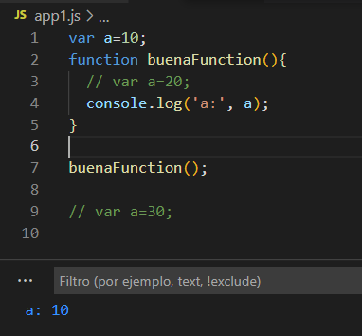
 |  |  |  |  |  |  |  |  | Javascript reserva espacio para varable "a" y guarda el dato 10
 |  |  |  |  |  |  |  |  | entonces toma el valor del contexto global

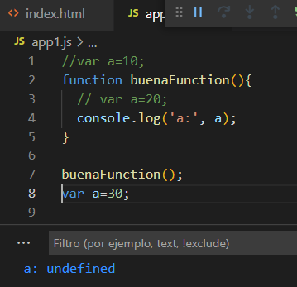

 |  |  |  | Si Javascript ve la variable luego de ejcutar la funcion, dado que
 |  |  |  | no existe la variable en el contexto gobla queda undefine

Retorno de una funcion
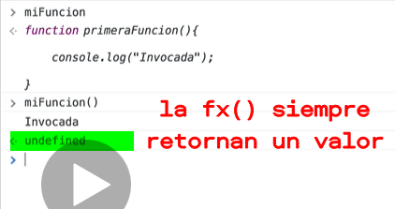

Parametros de una funcion

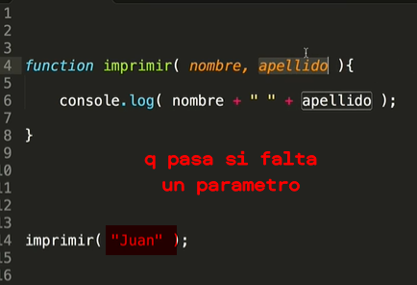

 |  |  |  |  |  | Declaro la funcion con dos parametro, Javascript ya reserva memoria para la funcion y los parametros
 |  |  |  |  |  | Si no envio los dos parametros, como resultado tengo que apellido es "Undefine"
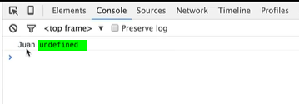

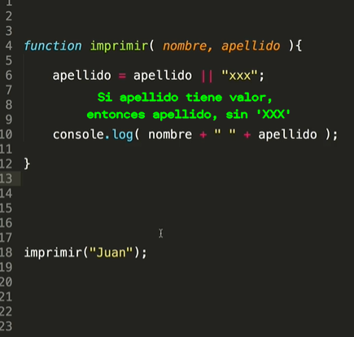
 |  |  |  |  |  | Si no envio un valor para cualquiera de las dos variables, podemos detectarlo y poner un valor por defecto

 |  |  |  |  |  | otra forma de hacer un if, pero en una linea

Parametros de una funcion

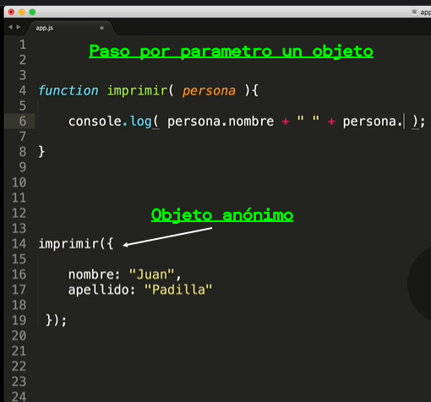

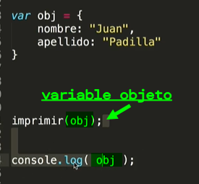

 |  |  |  |  |  |  |  | Tambien se puede pasar por parametro una variable objeto

Enviar una funcion como parametro de otra funcion
 |  |  |  |  |  |  |  | He goes to work by traing everiday
Funcion anónima

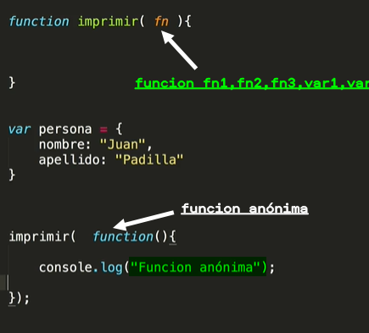

 |  |  |  |  | Asignacion de funcion a variable
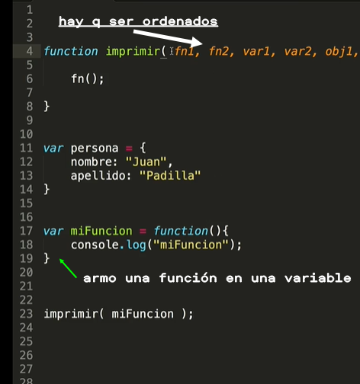

Retorno de las funciones

function obtenerAleatorio() {
return Math.random();
}
function esMayor05() {
var valor=obtenerAleatorio()
console.log(valor);
if (valor > 0.5) {
return true;
} else {
return false
}
}
if (esMayor05()) {
console.log('Es mayor a 0.5')
} else {
console.log('Es menor a 0.5')
}
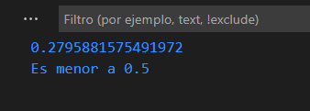

Retorno de funciones anónimas

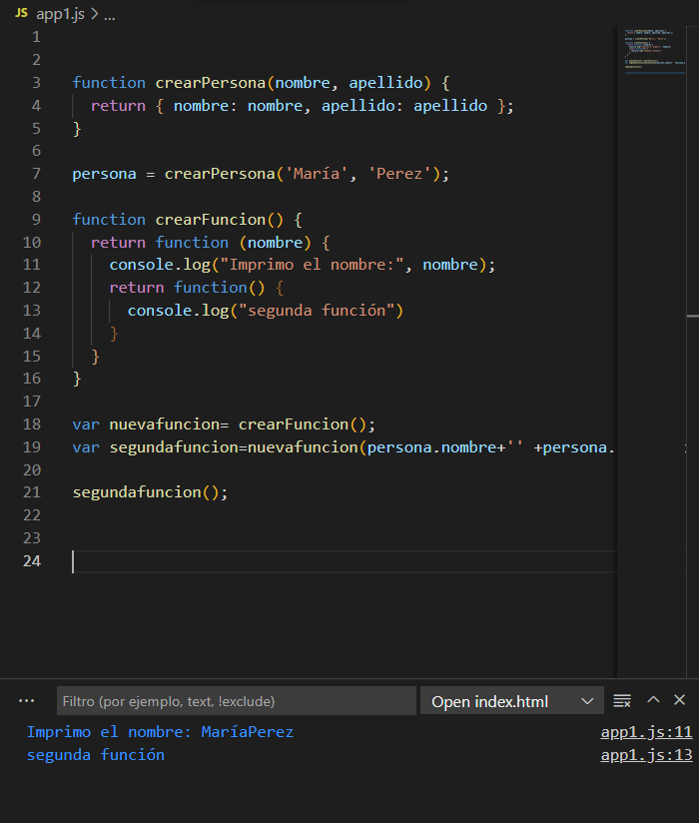

Funciones de primera clase, una funcion luego de las dos {} es un objeto por lo cual se le pueden agregar propiedades.

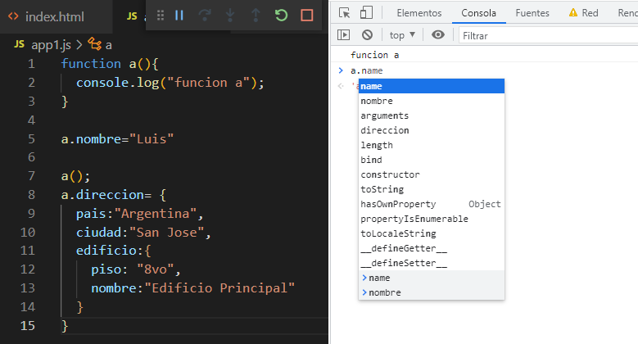

 |  |  |  |  |  |  |  |  |  | a.name, la propiedad pertenece al mecanismo de funcion de primera clase, entonces nos retorna "a".

 |  |  |  |  |  |  |  |  |  | a.nombre nos retorna el nombre "Luis", dado que es una variable que no pertence a la funcion de primera clase.

 |  |  |  |  |  |  |  |  |  | icl=1,62
 |  |  |  |  |  |  |  |  |  | ipc=37%
 |  |  |  |  |  |  |  |  |  | ripte=36,1

Metodos y el objeto This

Objeto "this" según su contexto
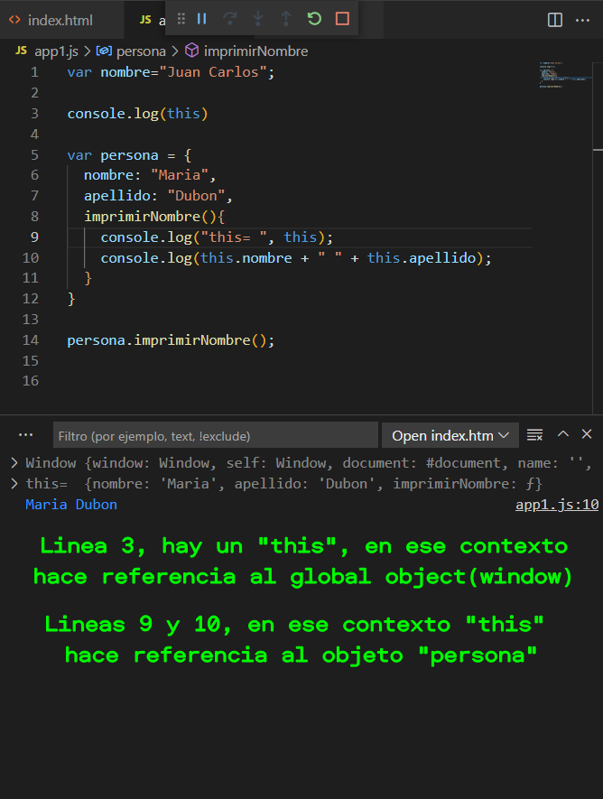

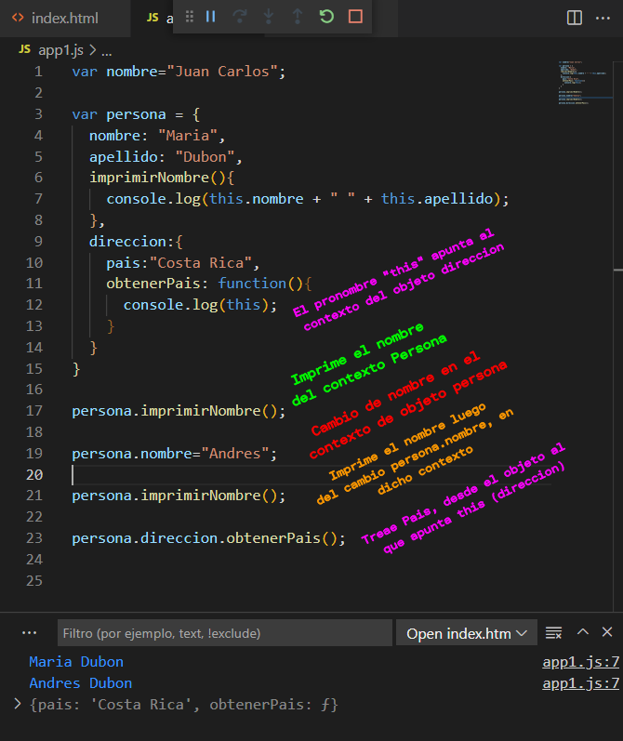

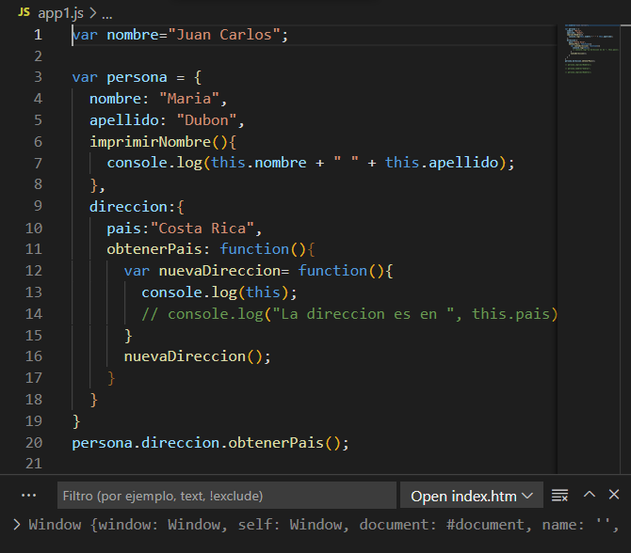

 |  |  |  |  |  |  | Es un error?
 |  |  |  |  |  |  | El uso de "this" en una nueva funcion, dentro de otra funcion nos trae el objeto global, es como que busca esta variable en el primer contexto direccion, no lo encuentra y se direje a contextos superiores.

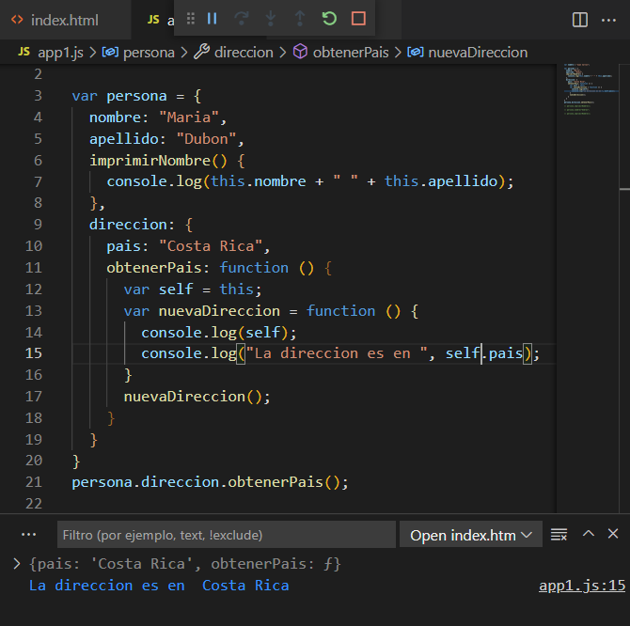

 |  |  |  |  |  |  | Usamos "self"
 |  |  |  |  |  |  | Creamos una variable self=this; para luego reemplazar this por self dentro de la funcion anidada.

Operador "new"

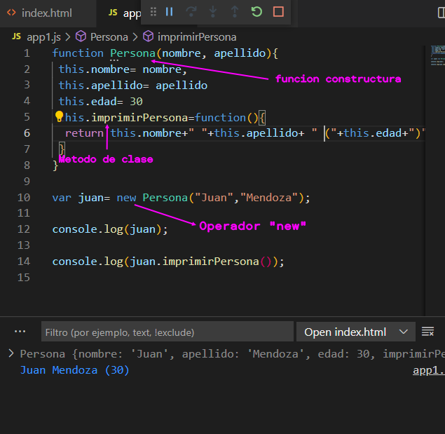
 |  |  |  |  |  |  | Cuando javascript escanea linea a linea y crea la funcion, tambien crea sus atributos, de colocar por ejemplo un console.log("Dentro del contexto persona"), cuando se invoca la funcion se ejecuta.

 |  |  |  |  |  |  | Que pasa si no uso el operador "new", la funcion se convierte en una funcion comun, por lo cual la variable quedará undefined.

El señor de los anillos:: The JavaScript Game

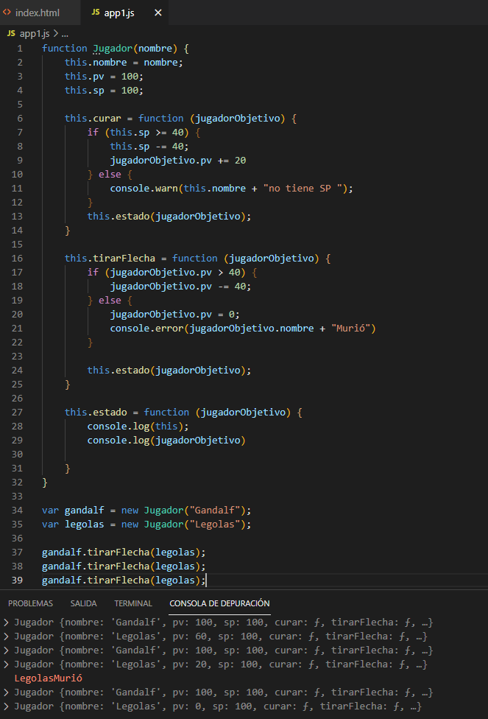

Prototipos:Prototype

Lo prototipos permiten expandir las funciones de primera clase(Objetos), agregar nuevos atributos o metodos,
Este es un ejemplo de la habilidad de prototype, pero no se aplica para atributos en si, se utiliza para funciones.
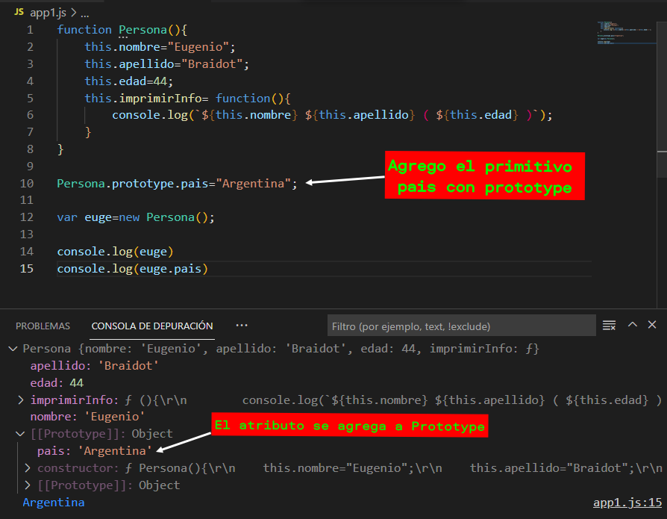

Prototype para Atributos no se utiliza debido a que si uno construye el objeto Persona, se usa memoria para todos los objetos que hay en él, eso quiere decir que si tenemos 10000000 de registros en una base de datos vamos a repetir el objeto en memoria esa misma cantidad de veces. Parar evitar replicar los metodos tantas veces, se utiliza prototype y de esta manera solo lo tendremos una sola vez. No hay limite de incorporacion de metodos, podes meter miles

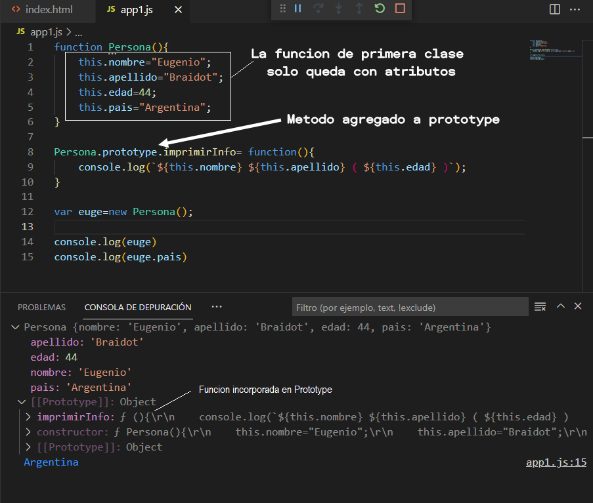

Cuando usamos los lenguajes en general se usan Prototipos dado que cada vez que construimos una varible u objeto, le asigna o referencia las variables del tipo deseado
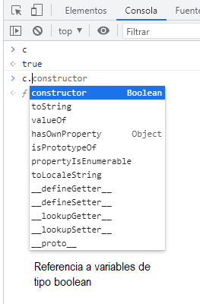
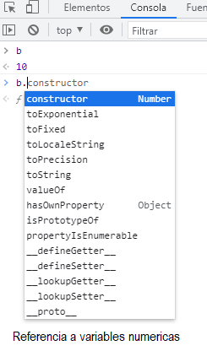
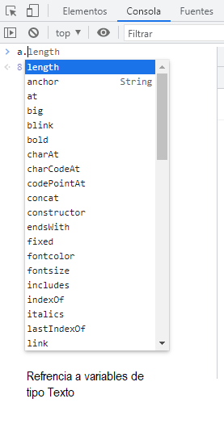

Extiendo un tipo Number |  | (no es recomendado, pero se puede tener en cuenta en caso de ser necesario)
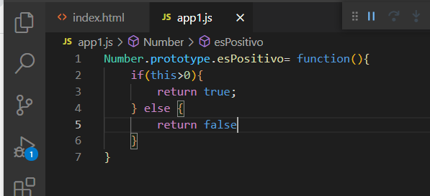

Funciones anónimas

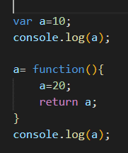
 |  |  | De esta forma la variable "a" se visualiza en el global Object

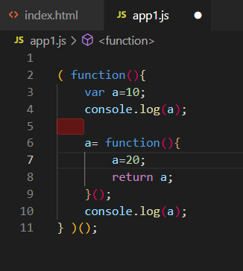
 |  |  |  |  | De esta otra manera el codigo queda encapsulado y no se puede visualizar en el objeto global.

Otra forma de utilizar funciones anónimas es pasando por referencia otra funcion, y esa funcion puede ser anónima tambien

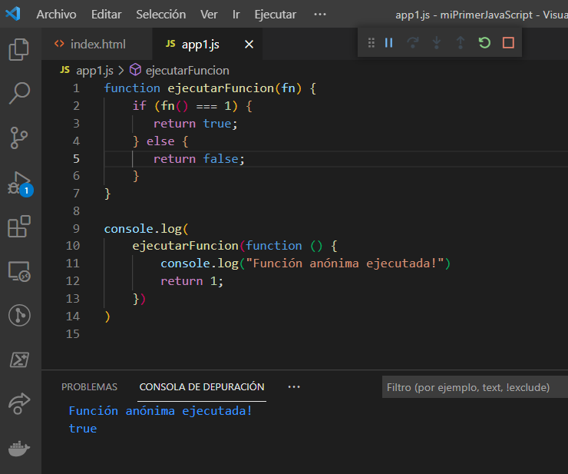

Funciones typeof e instanceof

Seccion 3
Arreglos 1

Son una colección de datos y se define con []

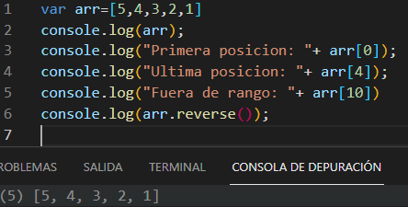
 |  |  |  |  |  |  |  | arr[0] | Indico la primera posicion del array
 |  |  |  |  |  |  |  | arr[4] | Ultima posicion

 |  |  |  |  |  |  |  | arr.reverse() | Invierte el array

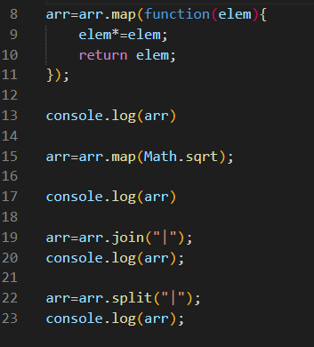
 |  |  |  |  |  |  |  | arr.map() | Nos permite ejecutar una funcion en cada uno de los arreglos, no se ciclo for u otra estructura.

 |  |  |  |  |  |  |  | Math.sqrt() | hace raiz cuadrada

 |  |  |  |  |  |  |  | arr.join() | Genera unico string

 |  |  |  |  |  |  |  | arr.join("|") | Genera un string separado por pipe

 |  |  |  |  |  |  |  | arr.split("|") | toma un string y lo separa en un array, puede ser por pipe, coma, etc

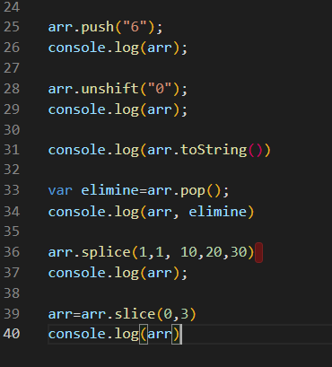
 |  |  |  |  |  |  |  | arr.push() | Agrega el valor en la ultima posicion

 |  |  |  |  |  |  |  | arr.unshift() | Agrega valor a la primer posicion

 |  |  |  |  |  |  |  | arr.pop() | Quita elemento de la ultima posicion

 |  |  |  |  |  |  |  | arr.splice() | Quita desde la posición indacada por parametro hasta la cantidad de items a partir de él.
 |  |  |  |  |  |  |  |  | Si se agregan parametros aparte de los dos primeros paramtros para reemplazar los elementos borrados

 |  |  |  |  |  |  |  | arr.slice() | Con el primer parametro indicas la primer posicion y con el segundo parametro indicas la segunda posicion, el resto los borra

Arreglos 2

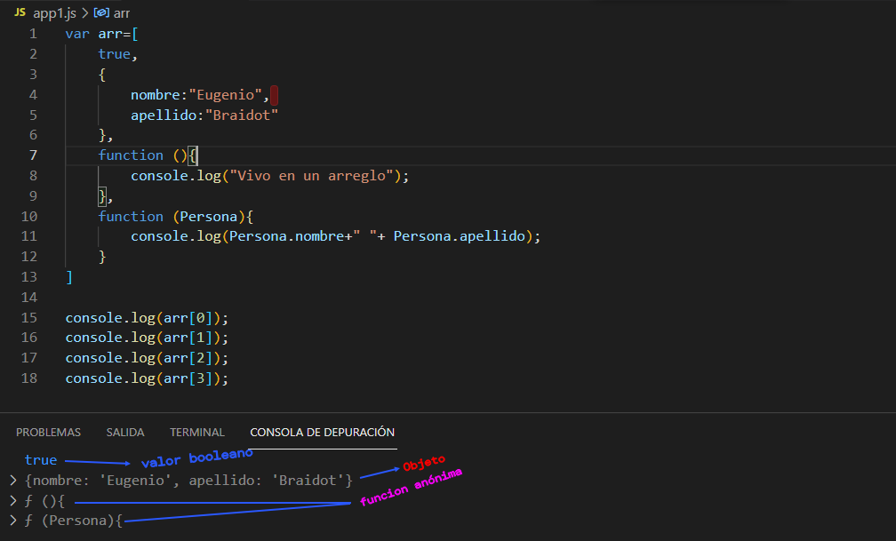

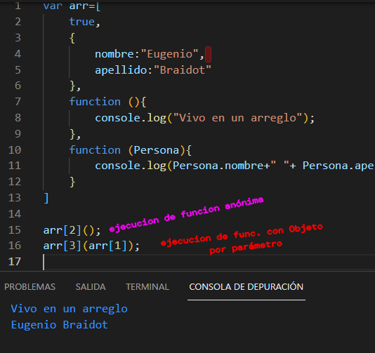

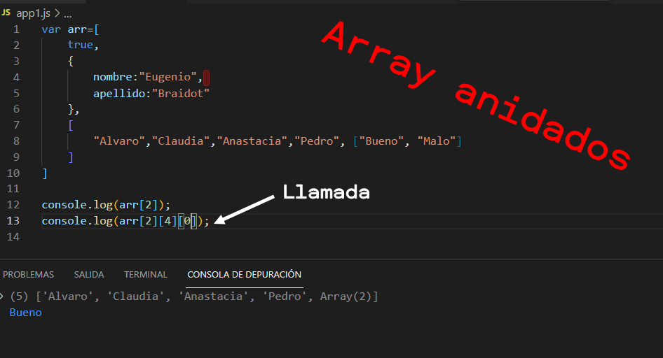

Argumentos

 | Cuando invocamos una funcion con la palabra reservada "function", obtenemos dentro del contexto un prototipo, y dentro de él variables, una de ellas
 | se llama "arguments" no es mas que un variable de tipo array.

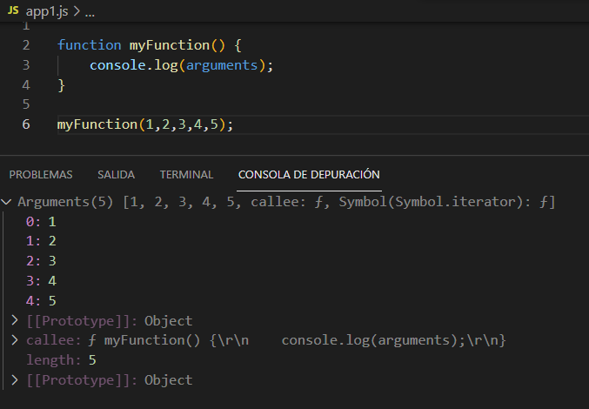

 |  |  |  |  |  |  |  |  |  |  | Los argumentos hacen referencia a los valores que ingresane en la llamada de la funcion, no hace referencia a las variables argumentos que estan en la declaracion.

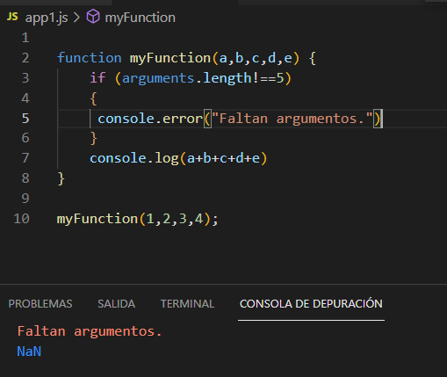
 |  |  |  |  |  |  |  |  | Observaciones:

 |  |  |  |  |  |  |  |  | 1 | Al faltar un parametro, y sumarlo con otros numeros, devuelve un NaN por sumo numeros con undefine.

 |  |  |  |  |  |  |  |  | 2 | Para evitar este error se hace un if evaluando la variable del prototipo "arguments", entonces agregamos un condicional por la cantidad de argumentos enviados en la ejecucion de la funcion.

 |  |  |  |  |  |  |  |  | 3 | Para evitar el NaN se retorna undefined.

Sobrecarga de operadores de JavaScript

 | No es la misma sobrecarga que hay en otros lenguajes, sino que genera la funcionalidad similar. Si llegaramos hacerlo como en los otros lenguajes, y por ejemplo creamos 3 funciones sobre cargadas, entonce java script recorre los 3 objetos y solo quedará el ultimo pues los va sobre escribiendo.

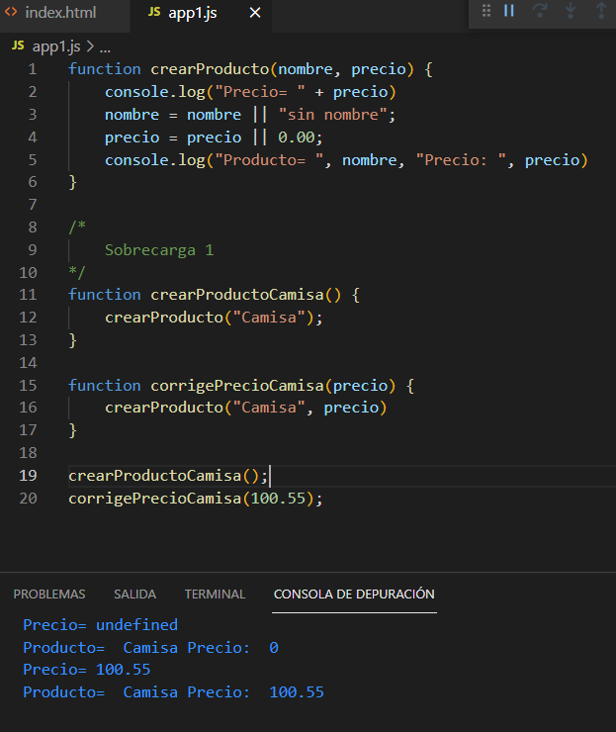

 |  |  |  |  |  |  |  |  |  | Creo una funcion a partir de otra mas generica, ver ejemplo

Polimorfismo

 | En javaScript no es mas que una funcion que puede recibir distintos tipos de datos

 | Revisar: | typeOf
 |  | InstanceOf



 |  |  |  |  |  |  |  |  |  | a | Se utiliza la funcion para trabajar con el tipo de dato que la variable "a" trae

 |  |  |  |  |  |  |  |  |  |  | "b", es un objeto por lo que se utiliza instance, y debe ser tratado como objeto.

Objeto Number
 | En principio hay que tener presente que un "objeto Number" no es un "literal number", por lo cual eso lo vamos a observar con las igualdades




Literal number tiene funciones sobre la variable
 |  |  |  |  |  |  | a=10.456789
 |  |  |  |  |  |  | a.toFixed(2)==> | 10.46 |  | Lo deja en 2 decimales y lo redondea
 |  |  |  |  |  |  | a.toFixed(5)==> | 10.45679
 |  |  |  |  |  |  | a.tofixed(10) | 10.4567890001
 |  |  |  |  |  |  | a.tofixed(20) | 10.45678900000000000000
 |  |  |  |  |  |  | a.tofixed(21) | Uncaugth RangeError |  | Solo deja un rango de entre 0 y 20 digitos decimales

 |  |  |  |  |  |  | a.toString |  |  | Nos da el valor numerico en formato textual

 |  |  |  |  |  |  | a.toPrecision(4) | 10.46
 |  |  |  |  |  |  | a.toPrecision(2) | 10
 |  |  |  |  |  |  | Si a=100,456789
 |  |  |  |  |  |  | a.toPrecision(2) | 1.00E+03 |  | Notacion Cientifica

 |  |  |  |  |  |  | Si a=100 y lo multiplico por un valor muy grande, termina con notaciones exponenciales hasta 308 digitos exponenciales
 |  |  |  |  |  |  | Si nos pasamos de los digitos permitidos como exponenciales obtenemos el error "infinity"
 |  |  |  |  |  |  | Si es demaciado pequeño como exponencial obtenemos el error "-infinity"

 |  |  |  |  |  |  | Si a=10*f,entonces ya no es un numero por lo que obtnemos el error NaN

 |  |  |  |  |  |  | Si b=new Number("20") y luego imprimo el b.valeOf() obtenemos el valor del objeto en este caso 20
 |  |  |  |  |  |  | Se utiliza muchas veces para casteo de valores numericos
 |  |  |  |  |  |  | Si b=new Number("20Hola") el valueOf() devuelvo un NaN

Objeto Booleano

Si
 | var a= true;
 |  | Print => true

Si
 | var a= new Boolean();

 |  | Por defecto= false

Si | var a= new Boolean("unStringCualquiera");

 |  | Print=> true

Si
 | var a=new Boolan(1) |  |  | print==> | true

 | var a= new Boolean(0) |  |  | print===> | false

Si | var a= new Boolean(undefined) |  |  |  | print===> | false

Atencion con ejemplo

var a= new Boolean() |  | Por defecto= false

 | if (a) { |  |  |  |  | resultado
 |  | console.log("me imprimí"); |  |  |  | Print==> me imprimí
 | }

El if interpreta que si "a" tiene un valor o esta definida es true, de hecho si paso valores string tambien es considerado true.

La forma correcta

 | if (a.valueOf) { |  |  |  |  | resultado
 |  | console.log("me imprimí"); |  |  |  | Print==> |  | No se imprime
 | }

Nota:
 | De todos modos para este tipo de validaciones es recomendable hacerlo con literales.

Objeto String

 | Es un objeto, no es un arreglo como en otros lenguajes.



 |  |  |  |  |  |  |  |  | 1 - Observamos que si bien tengo posicionados los caracteres, las posiciones actuan como propiedades

 |  |  |  |  |  |  |  |  | Funcion IndexOf(): trae el indice de una letra que se requiera



 |  |  |  |  |  |  |  |  | Con el lastIndexOf() para buscar la ultima posicion requerida

 | Funcion toUpperCase()



 |  |  |  |  |  |  |  |  | Tambien se pueden buscar palabras

 | Cortar un texto con substring()



 |  |  |  |  |  |  |  |  |  |  |  | En el primer caso obtenemos el string a partir de la posicion 4 hasta el final

 |  |  |  |  |  |  |  |  |  |  |  | En el segundo caso cortamos el string desde la posicion y 3 posiciones mas.

 |  |  |  |  |  |  |  |  |  |  |  | En el tercer caso tomamos la primer palabra, desde la 0 hasta el primer espacio.

 | Utilizacion de Split



 | Document.write con funciones viejas Ej. "a.italics()"

 | console.log(a.italics())
 | console.log(a.blink())
 | console.log(a.bold())
 | console.log(a.strike())

Objeto Fecha (Date)

 | Las fechas son Objetos y tenemos 4 formas de inicializar, solo veremos las 3 mas comunes.

Propiedades y métodos



 |  |  |  |  |  |  |  |  |  | No confundir con now.getYear(), esa deprecado

 | now.getdate() Regresa el día de hoy

 | now.getHours() regresa la hora

 | now.getMilisecunds() de la hora

 | now.getMonth()

 | now.getSeconds()

 | hoy.getTime() |  |  | Representacion numerica de una fecha, se utiliza para medir un proceso

 | Ver Librería MomentsJs.com

Operaciones con Fechas

 | Para sumar dias en una funcion new(año, mes, dias, ….) cada parametro tiene su Set, en el caso del año por ejemplo es SetYear(), existen varias opciones

 | Sumar 5 dias


 |  |  |  |  |  |  |  |  | En los primeros ejemplos vas a ver como se setean fechas pero no suman
 |  |  |  |  |  |  |  |  | Por lo cual debemos hacer algo más, eso quiere decir que necesitamos extender
 |  |  |  |  |  |  |  |  | las propiedades de el objeto Date() con prototype

 |  |  |  |  |  |  |  |  | De igual manera se puede hacer con los años o meses.



Objeto Math
 | Redondeo con Math.round()



 | Math.random()



 | Raiz y Exponentes.

Expresiones Regulares

 | Hay dos formas de declarar una expresion regular

 | var reg1= RegExp("a");
 | var reg2=/a/; |  |  | En general es mejor utilizar esta forma

 | Uso de metodo match() en un string

 | var text="Hola Mundo";

 | texto. Match(reg2);

 | Si lo encuentra
 |  | Devuelve un array con 3 indices en base 0 |  | [0] | "a" |  | Lo que busca
 |  |  |  | [1] | Index:3 |  | indice donde fue encontrado
 |  |  |  | [2] | Input:"Hola Mundo" |  | donde lo esta buscando
 | No lo encuentra
 |  | NULL
 | fin

Otras expresiones comunes:

 | Expresión | descripcion | Columna1 | Respuesta
 | /a/ |  | "Hola Mundo"
 | /A/ |  | "Hola Mundo"
 | /^a | Busca que en la primer posicion halla una letra "a" | "Hola Mundo"
 | /o$/ | Busca que en la ultima posición halla una letra "o" | "Hola Mundo"
 | /…/ | El punto es cualquier carácter, en este caso los primero 3 | "Hola Mundo" | "Hol"
 | /.o/ | El primer carácter puede ser cualquiera, pero el segundo debe ser una o | "Hola Mundo" | "Ho"
 | /[0-9]/ | Definicion de rango, de 0 a 9 | "Hola Mundo,12345." | "1"
 | /[026789]/ | Define la busqueda con cada numero | "Hola Mundo,12345." | "2"
 | /[a-z]/ | Define un rango entre a y z minúscula | "Hola Mundo,12345." | "o"
 | /[a-zA-Z]/ | Define un ranto entre a y z ó A y Z | "Hola Mundo,12345." | "H"
 | /^H[a-z]/ | H mayuscula y luego un rango entre a y z | "Hola Mundo,12345." | "Ho"
 | /[aeiou].$ | Cualquier vocal seguida de cualquier carcter al final | "Hola Mundo,12345." | "o."
 | /[aeiou]. | Cualquier vocal seguida de cualquier carácter | "Hola Mundo,12345." | "ol"
 | /\s/ | Cuaqluier separacion que hay en mi texto, espacio, tab, etc. | "Hola Mundo,12345." | ["", Index:4, input:"Hola Mundo"]
 | /\w/ | Es una abreviatura de /[a-zA-Z0-9](Ingles) | "Hola Mundo,12345." | "H"
 | /\d/ | [0-9] | "Hola Mundo,12345." | "1"
 | /m/i | me encuentra la "M" aunque sea una "m" minúscula | "Hola Mundo,12345." | "M"
 | /[aeiou]/g | Aparecen todas las ocurrencias | "Hola Mundo,12345." | ["o","a","u","o"]
 | /[aeiou]/ig | Aparecen todas las ocurrencias | "HolA MUndo,12345." | ["o","A","U","o"]
 | /[aeiou]|é/ig | Aparecen todas las ocurrencias | "Hola mundo, qué tál" | ['o', 'a', 'u', 'o', 'u', 'é', 'a']
 | /[aeiou]|[áéíóúñ]/ig | Aparecen las vocales y las vocales con acento más la ñ | "Hola mundo,\n qué tál.\n Feliz año" | ['o', 'a', 'u', 'o', 'u', 'é', 'á', 'e', 'í', 'a', 'ñ', 'o']
 | /o+/g | una "o" o cualquier cantidade seguida | "Hoooola" | ['oooo']
 | /o?/g | Tiene que aparecer la "o" o no "" | "Holaaaa" | ["o","","","",""]
 | /o*?/g | Tiene que aparecer la "oo" o una sola | "Hola Mundoo." | ["","o","","","","","","","","oo",""]
 | /o*/ | En este caso tener cuidado con el comentario multilinea /**/ | "Hola Mundoooo." | ["o","oooo"
 | /o{2}/ | Encuentra la primer secuencias de doble "o" | "Hoola mundo" | ["oo"]
 | /o{2}/g | De 2 o mas secuencias de doble "o" | "Hoola mundoo" | ["oo","oo"]
 | /o{3,4}/g | Tienen que haber 3 "o" o 4 "o" seguidas | "Hoooola mundooo" | ["oooo","ooo"]
 | /o{3,4}./g | Toma la secuencia de 3 o 4 "o" | "Hoooola mundooo" | ["oooo"]

 | Se agregan posibles busquedas
 | i= | insensible
 | g= | todas apariciones
 | m= | multilinea

Seccion 4
Punto y coma ";"
 | Para javaScript no es que se ignore si no que lo utiliza como fin de linea
 | Se puede utilizar el ";" para tener el codigo ordenado, es mas probable cometer errores sin ellos, pero no es impresidible ponerlo.

Comentarios y espaciado

 | /* Comentario multilinea */
 | // Comentario en una linea

Espaciado
 | Cuando tu archivo Javascript sale a producción y no son necesarios los espacios y los comentarios existen progamas(smaller o htmlCompressor.com) generan la compresión

Palabras Reservadas en Javascript

 | // abstract |  | // do |  | // implements |  | // return |  | // void
 | // boolean |  | // double |  | // import |  | // short |  | // volatile
 | // break |  | // else |  | // in |  | // static |  | // while
 | // byte |  | // enum |  | // instanceof |  | // super |  | // with
 | // case |  | // export |  | // int |  | // switch
 | // catch |  | // extends |  | // interface |  | // synchronized
 | // char |  | // false |  | // long |  | // this
 | // class |  | // final |  | // native |  | // throw
 | // const |  | // finally |  | // new |  | // throws
 | // continue |  | // float |  | // null |  | // transient
 | // debugger |  | // for |  | // package |  | // true
 | // default |  | // function |  | // private |  | // try
 | // delete |  | // goto |  | // protected |  | // typeof
 |  |  | // if |  | // public |  | // var

Manejo de errores en JavaScript

 | Estructura de codigo para manejo de errores

 | Try | Has esto
 | catch | Si hay error traelo
 | finally | finalmente haz esto otro
 | throw | Lanzar




 | Objeto Error() |  | Utilizo el obejto para obtener un mejor detalle, por ejemplo la linea en donde esta fallando
 | Definida por el instructor como un abuena práctica


 | Enviar un objeto al catch



 | Ahora pasamos una function()



 | ¿Qué pasa si ejecuto "throw" antes del try?
 | Se ejecuta la excepcion throw y sale de ese archivo, interrumpe el codigo

 | Crear registro de error con una funcion



Cookies
 | Para poder utilizar cookies necesitamos ejecutar un servidor web, para eso vamos a instalar NodeJs en windows
 | Las cookies son archivos que se guardan cosas generales, no sensibles para nuestra pagina, no hay sentencias SQL, password, usuario, etc.
 | Es buena practica colocar a una cookie una fecha de expiraciones, dado que de lo contrario se expira cuando cerria el navegador o sigue estando ahí

 | escape | toma un cadena y reemplaza los caracteres especiales para no tener problemas de intepretaciones
 | unescape | toma el valor escapado y lo vuelve a restablecer originalmente

 | Creamos un cookies



 | Borrar Cookies

 | Traer cookie deseada



 | Revisar como realizar el escaped y unescaped que se sugiere actualmente, dado que esta función esta casi deprecada.

Funciones especiales, Call(), Apply() y Bind() |  |  |  | (Se llaman funciones prestadas.)

 | Bind()

 | Esta primer imagen observamos que cuando ejecuta this.imprimri() desde el global object no lo encuentra y da un error
 | Para solverntar este caso agregamos el uso de bind() y hacer que apunte al objeto Carro



 |  |  |  |  |  |  |  | Entonces agrego una funcion bind como lo ves en el codigo.
 |  |  |  |  |  |  |  | Bind setea el objeto carro como en el this.


 | Este caso le agregamos los argumentos a la función logModelCarro y vemos que imprime this.imprimir y los dos argumenos



 | Funcion Call() y Apply()

 | Es una forma de ejecutar el objeto carro pasando como parametro el objeto y dos parametros como argumentos



 |  |  |  |  |  |  |  |  |  | La diferencia entre Call() y apply(), en la primera se pasa el objeto y dos parametros separados por coma
 |  |  |  |  |  |  |  |  |  | en apply() los dos parametos van entre corchetes

 | Funcion prestada, observo que en carro2 no tengo funcion imprimir, pero si la llamo desde el objeto carro con la funcion call apuntando a carro 2, el this termina apuntando a la funcion imprimir



IF..ELSE…

 | Ya conocemos la sentencia if y else, lo unico que cuando se utiliza el "else if" no es una buena practica utilzar en cascada, para eso existe el "Siwtch"

Hacer un "if" sin llaves
 |  |  | If(nota>50)
 |  |  | console.log('F')

Hacer otra forma de if

 | var a=10; |  |  |  | var a=10
 | var b=20; |  |  |  | var b=20
 | var c = (a>b)? a : b;
 | console.log© |  |  |  | var c= (a>b)? Function(){ return a}: function(){ return b})

 |  |  |  |  | Hay que invocar la funcion para que funcione, sino se imprime la sentencia
 |  |  |  |  | var a=10
 |  |  |  |  | var b=20

 |  |  |  |  | var c= (a>b)? Function(){ return a}(): function(){ return b}();

Determinar si una variable tiene un valor o no

var a= undefine
var b= 20; |  | Pantalla
var c= a || b |  |  | 20
console.log('c')

O tambien a puede tener un valor

var a= 10 |  | Pantalla
var b= 20; |  |  | 10 |  | En este caso siempre toma el primer término.
var c= a || b
console.log('c')

Otra forma es en una funcion con parámetros

function getNombre( nombre ) { |  |  |  | Pantalla
var nomb= null || null || undefined; |  |  |  |  | undefined | Tiene mayor prioridad
console.log(nomb);
}
getNombre();

function getNombre( nombre ) { |  |  |  | Pantalla
var nomb= undefined || null || <Apellido>; |  |  |  |  | <Apellido>
console.log(nomb);
}
getNombre();

Switch: Otra estructura condicional

 | var mes = undefined
 |  | switch (mes) {
 |  |  | case (10>5)?40:1 : |  |  |  | Podemos evaluar una funcion, comparacion, cualquier retorno;
 |  |  |  | console.log('Enero');
 |  |  |  | break;
 |  |  | case undefined: |  |  |  | undefined, tambien sirve como valor
 |  |  |  | console.log('Febrero');
 |  |  | case 3:
 |  |  |  | console.log('Marzo');
 |  |  |  | break; |  |  | La sentencia Break es necesaria para que no pase al siguiente case.-
 |  |  | default:
 |  |  |  | console.log('Cualquier otro mes'); |  |  | Si no encuentra un valor sale por default

 |  |  | }

Json:
 | Utilizar Json Parser para validar un archivo
 |  | http://json.parser.online.fr/

 | Objeto Literal JS |  | JSON.Stringfy( objetoJS ) |  |  | JSON.parse(jsonString);

pantalla
 | Objeto Literal
 |  | {nombre: 'Eugenio', edad:30}

 | ObjetoJs
 |  | {'nombre': 'Fernando','edad':30)

 | JSON.parse()
 |  | {nombre: 'Eugenio', edad:30} |  |  | Nuevamente obtengo un objeto Js

Seccion 5
Ciclo While y Do While

 | var i= 0

 | while (i<10){ | Mientras i sea menor a 10 permanece ejecutando el bloque de codigo
 |  | i++;
 |  | if(i===5){
 |  | break; | La sentencia break sale del ciclo
 |  | }

 |  | console.log(i);
 | }

 | var i= 0

 | while (i<10){ | Mientras i sea menor a 10 permanece ejecutando el bloque de codigo
 |  | i++;
 |  | if(i===5){
 |  | continue; | La sentencia continue hace saltar al principio y
 |  | } | no ejecuta el codigo que le sigue, en este caso
 |  |  | el console.log()
 |  | console.log(i);
 | }

 | var i = 0 |  | Pantalla: | 0
 |  |  |  | 1
 | do { |  |  | 2
 |  | i++; |  | 3
 |  | if(i==5){ |  | 4 | Se saltea el 5
 |  | continue; |  | 6
 |  | } |  | 7
 | console.log(i); |  |  | 8
 | } while ( i<10 ); |  |  | 9
 |  |  |  | 10

Ciclo For y For in - Reflejo

 | for (i=0;i<=10;i++){ |  | Pantalla: | 0 |  | for (i=0;i<=10;i++){ |  |  | Pantalla: | 0
 | console.log(i) |  |  | 1 |  | if (i==5){ |  |  |  | 1
 | } |  |  | 2 |  | break; |  |  |  | 2
 |  |  |  | 3 |  | } |  |  |  | 3
 |  |  |  | 4 |  | console.log(i) |  |  |  | 4
 |  |  |  | 5 |  | }
 |  |  |  | 6
 |  |  |  | 7
 |  |  |  | 8
 |  |  |  | 9
 |  |  |  | 10

 | for (i=0;i<=10;i++){ |  | Pantalla: | 0
 | if (i==5){ |  |  | 1
 | continue; |  |  | 2
 | } |  |  | 3
 | console.log(i) |  |  | 4
 | } |  |  | 6
 |  |  |  | 7
 |  |  |  | 8
 |  |  |  | 9
 |  |  |  | 10

For in
 | var Persona=function(){ |  |  |  | Pantalla:
 | this.nombre='Eugenio', |  |  |  |  | nombre : Eugenio
 | this.apellido='Braidot', |  |  |  |  | apellido : Braidot
 | this.edad=44, |  |  |  |  | edad : 44
 | this.dni=26024759 |  |  |  |  | dni : 26024759
 | }

 | var miPersona=new Persona();

 | for (prop in miPersona){ |  |  |  | El 'For in ' no recorre las propiedes de un objeto
 | console.log(prop,':',miPersona[prop]);
 | }

Reflejo o mas conocido como REFECTION

 | var Persona=function(){
 | this.nombre='Eugenio', |  |  |  | Pantalla:
 | this.apellido='Braidot', |  |  |  |  | direccion : San Miguel
 | this.edad=44,
 | this.dni=26024759
 | }
 |  |  |  |  | La funcion HasOwnProperty(prop) regresará true o false, dependiendo si es una
 | var miPersona=new Persona(); |  |  |  | propiedad del objeto o no, en este caso trajo "direccion" que es del prototype, no del
 | Persona.prototype.direccion='San Miguel'; |  |  |  | objeto, a esto se le llama reflexion, o en ingles Refection

 | for (prop in miPersona){
 | if(!miPersona.hasOwnProperty(prop))
 | console.log(prop,':',miPersona[prop]);
 | }

 | for (num in ['a', 'b', 'c', 'd', 'e', 'f', 'g', 'h', 'i', 'j', 'k']) { |  |  |  |  |  | Pantalla: | 0
 | console.log(num); |  |  |  |  |  |  | 1
 | } |  |  |  |  |  |  | 2
 |  |  |  |  |  |  |  | 3
 |  |  |  |  |  |  |  | 4
 | En este caso lo que aparece por pantalla son los indices del array. |  |  |  |  |  |  | 5
 | No es un buena practica utilizarlo asi, para ello se utiliza el "for each" |  |  |  |  |  |  | 6
 |  |  |  |  |  |  |  | 7
 |  |  |  |  |  |  |  | 8
 |  |  |  |  |  |  |  | 9
 |  |  |  |  |  |  |  | 10

 |  |  |  |  |  |  |  |  |  | Pantalla
 |  |  |  |  |  |  |  |  |  |  | a
 |  |  |  |  |  |  |  |  |  |  | b
 |  |  |  |  |  |  |  |  |  |  | c
 |  |  |  |  |  |  |  |  |  |  | d
 |  |  |  |  |  |  |  |  |  |  | f
 |  |  |  |  |  |  |  |  |  |  | g
 |  |  |  |  |  |  |  |  |  |  | h
 |  |  |  |  |  |  |  |  |  |  | h
 |  |  |  |  |  |  |  |  |  |  | i
 |  |  |  |  |  |  |  |  |  |  | j
 |  |  |  |  |  |  |  |  |  |  | k

Rotular Ciclos
 | Se agregan etiquetas a los ciclos y se puede hacer continue o break, se utiliza poco.



Funciones de tiempo

 | Recibe dos parámetros, una funcion y el tiempo en milisegundos.


 | Ejecuta la funcion cada x tiempo en este caso 1 segundo.

 | Ej:1 Queda infinito y tengo que cerrar el navegador


 | Ej:2 | Agrego un control para que a los 3 segundos se corte.



 | Que pasa si utilizo el "this" en vez de "intervalo"?
 | En este caso esta apuntando al objeto global, por lo cual no se puede ejecutar "clearInterval()" tenemos que tener cuidado
 | Para evitar estos errores en un objeto podemos utilizar "self"

 | var juan = { |  |  |  | Pantalla:
 | nombre="juan", |  |  |  |  | juan 30
 | edad=30,
 | imprimir: function () { |  |  |  | Luego de 1 segundo
 | var self = this;
 | setTimeout(function () {
 | console.log(self)
 | console.log(self.nombre, self.edad);
 | }, 1000);
 | }
 | };

 | juan.imprimir();

